入力の前にお読みください
求人票を入力する前にお読みください（ 求人票は次シートです ）。

Ⅰ | 「シートの保護」について
 |  | 入力部以外は、保護により入力ができなくなっています。
 |  | 入力に不便であれば解除してお使いください（解除するには、「校閲」→「シート保護の解除」とお願いいたします）。

Ⅱ | タイトル 令和（ ）年 ３月卒業生 について
 |  | 求人対象となる年を入力してください。

Ⅲ | □ 箇所について
 |  | 該当する場合は、セルを選択するとプルダウン・メニューが表示されるので、「☑」記号を選択してください。

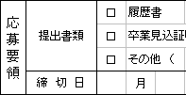
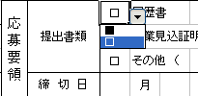
 |  |  | セルを選択後 | を押して適当な記号を選択してください

 |  |  |  | 「☑」 － 該当する
 |  |  |  | 「□」 － 該当しない（デフォルト）

Ⅲ | 設定などの変更について
 |  | 入力しにくい箇所は、設定など変更して下さって結構ですが、基本的なレイアウトは変更しないようにお願いいたします。

 |  | 「求人票」シートはこちらです。

